상품제안서
마호가니 핸들 나무도마-소형 | 상품코드: F23979

 |  |  |  |  |  |  | 02-412-0044 | www.easy1.co.kr
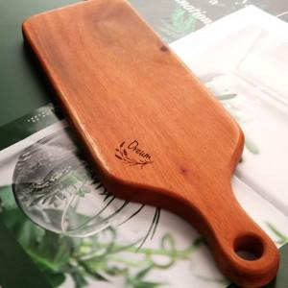

【상세/제작정보】

【인쇄/포장옵션】 | 레이저 / 아트지

【공급단가】 | 수량 | 50~ | 100~ | 500~ | 1,000~ | 2,000~
*VAT별도 | 단가 | 8,200원 | 8,000원 | 7,900원 | 7,600원 | 7,200원

【상품 URL】 | https://easy1.co.kr:443/src/goods_detail.php?gdno=23979

